申請書（第１面）
注意事項
別記様式第15号（第41条、第52条第１項及び第59条第１項関係） |  |  |  |  |  |  |  |  |  |  |  |  | （日本産業規格Ａ列４）
第1面 |  |  |  |  | 受理番号
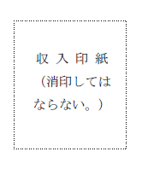
※印欄には、記載をしないこと。
収入印紙は、消印をしないこと。
許可を申請するときには、表題中「監理支援機関許可申請書」にチェックマークを付すこと。
申請書（別紙、第２面を含む）の灰色の箇所のみ記載すること。また、当該申請書は機械式読み取りをするので、手書きの場合は、丁寧に記載すること。

 |  |  |  |  |  |  |  |  | 令和 | 年 | 月 | 日

 |  |  |  |  |  |  |  | 申請者

 | １申請者 | ①（ふりがな）
 |  | ①名称

 |  |  |  | ②〒 |  | -
 |  | ②住所

 |  |  | ②電話 |  |  |  | - | -
 |  | ③（ふりがな）
 |  | ③代表者の氏名
 |  | ④法人番号
 |  | ⑤役員の氏名、役職名及び住所 |  |  | 別紙１参照

 |  | ⑥（ふりがな）
 |  | ⑥責任役員の氏名

 | 機関名称（自動記載）

 |  | ⑦外部監査人の氏名又は名称 |  |  | 別紙２参照
 |  | ⑧外部監査人の資格等
 |  | ⑨法人の種類 |  |  |  |  |  | 種類（選択）
 |  |  |  |  |  |  |  |  |  | ←その他の（）内
 |  | ⑩取扱職種の範囲等 |  |  | 別紙３参照
 | ２監理支援事業を行う事業所 | ①名称 |  |  | 別紙４参照
 |  | ②所在地
 |  | 監理支援 責任者 | ③氏名
 |  |  | ④住所
 | ３外国の送出機関 | ①氏名又は名称 |  |  | 別紙５参照
 |  | ②住所
 |  | ③代表者の氏名
 |  | ④国籍・地域
 | ４取次ぎを受けずに監理型育成就労の申込みを受けようとする場合における監理型育成就労の申込みを受ける方法の概要

 | ５許可年月日 |  |  |  | 記入不要

 | ６許可番号 |  |  |  | 記入不要

 | ７監理支援事業を開始する予定年月日

 | ８監理型育成就労外国人からの相談に応じる体制の概要

 | ９備考

 |  |  |  |  | → | 申請書（第２面）へ

別紙１
注意事項
 |  | 受理番号 |  |  |  |  |  |  |  |  | 別紙１
 |  |  |  | 役員の氏名、役職名及び住所 一覧（追加用）

灰色の箇所に必要事項を記載すること。
もし、欄が足らない場合には、「別紙1（追加用）」シートを元に当該申請書を追加すること（「別紙１（追加用）へ」をクリックすると当該シートに移動します。）。
 |  | 機関名称（自動記載） |  |  |  |  |  |  | 第１面に戻る | 別紙１（追加用）へ

 | 1 申請者
 | ⑤役員の氏名、役職名及び住所
 | 氏名 |  | 氏名（ふりがな） |  | 役職名 | 郵便番号 |  | 住所
1 |  |  |  |  |  |  | -
2 |  |  |  |  |  |  | -
3 |  |  |  |  |  |  | -
4 |  |  |  |  |  |  | -
5 |  |  |  |  |  |  | -
6 |  |  |  |  |  |  | -
7 |  |  |  |  |  |  | -
8 |  |  |  |  |  |  | -
9 |  |  |  |  |  |  | -
10 |  |  |  |  |  |  | -
11 |  |  |  |  |  |  | -

別紙１ (追加用)
注意事項
 |  | 受理番号 |  |  |  |  |  |  |  |  | 別紙１
 |  |  |  | 役員の氏名、役職名及び住所 一覧

・灰色の箇所に必要事項を記載ください。
・必要な分だけ入力して、別紙１の後に
添付してください。
 |  | 機関名称（自動記載） |  |  |  |  |  |  | 別紙１に戻る | 第１面に戻る

 | 1 申請者
 | ⑤役員の氏名、役職名及び住所
 | 氏名 |  | 氏名（ふりがな） |  | 役職名 | 郵便番号 |  | 住所
12 |  |  |  |  |  |  | -
13 |  |  |  |  |  |  | -
14 |  |  |  |  |  |  | -
15 |  |  |  |  |  |  | -
16 |  |  |  |  |  |  | -
17 |  |  |  |  |  |  | -
18 |  |  |  |  |  |  | -
19 |  |  |  |  |  |  | -
20 |  |  |  |  |  |  | -
21 |  |  |  |  |  |  | -
22 |  |  |  |  |  |  | -
23 |  |  |  |  |  |  | -
24 |  |  |  |  |  |  | -
25 |  |  |  |  |  |  | -
26 |  |  |  |  |  |  | -
27 |  |  |  |  |  |  | -
28 |  |  |  |  |  |  | -
29 |  |  |  |  |  |  | -
30 |  |  |  |  |  |  | -
31 |  |  |  |  |  |  | -
32 |  |  |  |  |  |  | -
33 |  |  |  |  |  |  | -
34 |  |  |  |  |  |  | -
35 |  |  |  |  |  |  | -
36 |  |  |  |  |  |  | -
37 |  |  |  |  |  |  | -
38 |  |  |  |  |  |  | -
39 |  |  |  |  |  |  | -
40 |  |  |  |  |  |  | -
41 |  |  |  |  |  |  | -
42 |  |  |  |  |  |  | -
43 |  |  |  |  |  |  | -
44 |  |  |  |  |  |  | -
45 |  |  |  |  |  |  | -
46 |  |  |  |  |  |  | -
47 |  |  |  |  |  |  | -
48 |  |  |  |  |  |  | -
49 |  |  |  |  |  |  | -
50 |  |  |  |  |  |  | -
51 |  |  |  |  |  |  | -
52 |  |  |  |  |  |  | -
53 |  |  |  |  |  |  | -
54 |  |  |  |  |  |  | -
55 |  |  |  |  |  |  | -
56 |  |  |  |  |  |  | -
57 |  |  |  |  |  |  | -
58 |  |  |  |  |  |  | -
59 |  |  |  |  |  |  | -

別紙３
 | 受理番号 |  |  |  |  | 別紙３
 |  | 監理型育成就労の取扱職種の範囲等 一覧

注意事項
注意事項
 | 機関名称（自動入力） |  |  |  | 第１面に戻る
・分野名及び業務区分名の該当するチェック欄に☑を入力すること。
・参考様式第２－９号「申請者の会員・組合員等一覧表」の「育成就労外国人を受け入れる分野・業務区分」の項目の記載と一致すること。
●別記様式第１５号（監理支援機関許可申請書）の１⑩「取扱い職種の範囲等」について、本別紙３に記載した場合、参考様式第２－１１号「監理型育成就労の取扱職種（育成就労産業分野・業務区分）の範囲等（コード番号付き）」の提出は不要です。
・分野名及び業務区分名の該当するチェック欄に☑を入力すること。
・参考様式第２－９号「申請者の会員・組合員等一覧表」の「育成就労外国人を受け入れる分野・業務区分」の項目の記載と一致すること。

⑩監理型育成就労の取扱職種の範囲等
チェック | 職種名称（分野及び業務区分） |  | チェック | 職種名称（分野及び業務区分）
 | 【１－１】介護 ＞介護 |  |  | 【６－１】造船・舶用工業＞造船
 | 【２－１】ビルクリーニング＞ビルクリーニング |  |  | 【６－２】造船・舶用工業＞船用機械
 | 【３－１】リネンサプライ＞リネンサプライ |  |  | 【６－３】造船・舶用工業＞舶用電気電子機器
 | 【４ー１】工業製品製造業＞機械金属加工 |  |  | 【７－１】自動車整備＞自動車整備
 | 【４ー２】工業製品製造業＞電気電子機器組立て |  |  | 【７－２】自動車整備＞車体整備
 | 【４ー３】工業製品製造業＞金属表面処理 |  |  | 【８－１】宿泊＞宿泊
 | 【４ー４】工業製品製造業＞紙器・段ボール箱製造 |  |  | 【９－１】鉄道＞軌道整備
 | 【４ー５】工業製品製造業＞コンクリート製品製造 |  |  | 【９－２】鉄道＞電気設備整備
 | 【４ー６】工業製品製造業＞RPF製造 |  |  | 【９－３】鉄道＞車両整備
 | 【４ー７】工業製品製造業＞陶磁器製品製造 |  |  | 【９－４】鉄道＞車両製造
 | 【４ー８】工業製品製造業＞印刷・製本 |  |  | 【９－５】鉄道＞運輸係員
 | 【４ー９】工業製品製造業＞紡織製品製造 |  |  | 【９－６】鉄道＞駅・車両清掃
 | 【４ー10】工業製品製造業＞縫製 |  |  | 【10－１】物流倉庫＞物流倉庫
 | 【４ー11】工業製品製造業＞電線・ケーブル製造 |  |  | 【11－１】農業＞耕種農業
 | 【４ー12】工業製品製造業＞プレハブ住宅製品製造 |  |  | 【11－２】農業＞畜産農業
 | 【４ー13】工業製品製造業＞家具製造 |  |  | 【12－１】漁業＞漁業
 | 【４ー14】工業製品製造業＞定形・不定形耐火物製造 |  |  | 【12－２】漁業＞養殖業
 | 【４ー15】工業製品製造業＞生コンクリート製造 |  |  | 【13－１】飲食料品製造業＞飲食料品製造業
 | 【４ー16】工業製品製造業＞ゴム製品製造 |  |  | 【13－２】飲食料品製造業＞水産加工業
 | 【４ー17】工業製品製造業＞かばん製造 |  |  | 【14－１】外食業＞外食業
 | 【５－１】建設＞土木 |  |  | 【15－１】林業＞林業
 | 【５－２】建設＞建築 |  |  | 【16－１】木材産業＞木材産業
 | 【５－３】建設＞ライフライン・設備 |  |  | 【17－１】資源循環＞廃棄物処分業（中間処理）

別紙４
注意事項
 |  | 受理番号 |  |  |  |  |  |  |  |  | 別紙４
 |  |  |  |  | 監理支援事業を行う事業所 一覧
・灰色の箇所に必要事項を記載すること。
・監理支援事業所や監理支援責任者が複数存在する場合は、全て記載すること。
もし、欄が足らない場合には、「別紙４（追加用）シート」を元に当該申請書を追加すること。
 |  | 機関名称（自動入力） |  |  |  |  |  |  | 第１面に戻る | 別紙４（追加用）へ

枝番 | ２監理支援事業を行う事業所 |  | ①（ふりがな）
 |  |  | ①名称
01
 |  |  |  | ②〒 |  | -
 |  |  | ②所在地

 |  |  |  | ②電話 |  |  | - | -
 |  |  | 監理支援責任者（その１） | ③（ふりがな）
 |  |  |  | ③氏名

 |  |  |  | ④〒 |  | -
 |  |  |  | ④住所

 |  |  |  | ④電話 |  |  | - | -
 |  |  | 監理支援責任者（その２） | ③（ふりがな）
 |  |  |  | ③氏名

 |  |  |  | ④〒 |  | -
 |  |  |  | ④住所

 |  |  |  | ④電話 |  |  | - | -
 |  |  | 監理支援責任者（その3） | ③（ふりがな）
 |  |  |  | ③氏名

 |  |  |  | ④〒 |  | -
 |  |  |  | ④住所

 |  |  |  | ④電話 |  |  | - | -

別紙４ (追加用)
注意事項
 |  | 受理番号 |  |  |  |  |  |  |  |  | 別紙４
 |  |  |  |  | 監理支援事業を行う事業所 一覧

 |  | 機関名称（自動入力） |  |  |  |  |  |  | 別紙４に戻る | 第１面に戻る
・灰色の箇所に必要事項を記載すること。
・必要な分だけ入力して、別紙４の後に添付すること。

枝番 | ２監理支援事業を行う事業所 |  | ①（ふりがな）
 |  |  | ①名称
02
 |  |  |  | ②〒 |  | -
 |  |  | ②所在地

 |  |  |  | ②電話 |  |  | - | -
 |  |  | 監理支援責任者（その１） | ③（ふりがな）
 |  |  |  | ③氏名

 |  |  |  | ④〒 |  | -
 |  |  |  | ④住所

 |  |  |  | ④電話 |  |  | - | -
 |  |  | 監理支援責任者（その２） | ③（ふりがな）
 |  |  |  | ③氏名

 |  |  |  | ④〒 |  | -
 |  |  |  | ④住所

 |  |  |  | ④電話 |  |  | - | -
 |  |  | 監理支援責任者（その3） | ③（ふりがな）
 |  |  |  | ③氏名

 |  |  |  | ④〒 |  | -
 |  |  |  | ④住所

 |  |  |  | ④電話 |  |  | - | -
枝番 | ２監理支援事業を行う事業所 |  | ①（ふりがな）
 |  |  | ①名称
03
 |  |  |  | ②〒 |  | -
 |  |  | ②所在地

 |  |  |  | ②電話 |  |  | - | -
 |  |  | 監理支援責任者（その１） | ③（ふりがな）
 |  |  |  | ③氏名

 |  |  |  | ④〒 |  | -
 |  |  |  | ④住所

 |  |  |  | ④電話 |  |  | - | -
 |  |  | 監理支援責任者（その２） | ③（ふりがな）
 |  |  |  | ③氏名

 |  |  |  | ④〒 |  | -
 |  |  |  | ④住所

 |  |  |  | ④電話 |  |  | - | -
 |  |  | 監理支援責任者（その3） | ③（ふりがな）
 |  |  |  | ③氏名

 |  |  |  | ④〒 |  | -
 |  |  |  | ④住所

 |  |  |  | ④電話 |  |  | - | -
枝番 | ２監理支援事業を行う事業所 |  | ①（ふりがな）
 |  |  | ①名称
04
 |  |  |  | ②〒 |  | -
 |  |  | ②所在地

 |  |  |  | ②電話 |  |  | - | -
 |  |  | 監理支援責任者（その１） | ③（ふりがな）
 |  |  |  | ③氏名

 |  |  |  | ④〒 |  | -
 |  |  |  | ④住所

 |  |  |  | ④電話 |  |  | - | -
 |  |  | 監理支援責任者（その２） | ③（ふりがな）
 |  |  |  | ③氏名

 |  |  |  | ④〒 |  | -
 |  |  |  | ④住所

 |  |  |  | ④電話 |  |  | - | -
 |  |  | 監理支援責任者（その3） | ③（ふりがな）
 |  |  |  | ③氏名

 |  |  |  | ④〒 |  | -
 |  |  |  | ④住所

 |  |  |  | ④電話 |  |  | - | -
枝番 | ２監理支援事業を行う事業所 |  | ①（ふりがな）
 |  |  | ①名称
05
 |  |  |  | ②〒 |  | -
 |  |  | ②所在地

 |  |  |  | ②電話 |  |  | - | -
 |  |  | 監理支援責任者（その１） | ③（ふりがな）
 |  |  |  | ③氏名

 |  |  |  | ④〒 |  | -
 |  |  |  | ④住所

 |  |  |  | ④電話 |  |  | - | -
 |  |  | 監理支援責任者（その２） | ③（ふりがな）
 |  |  |  | ③氏名

 |  |  |  | ④〒 |  | -
 |  |  |  | ④住所

 |  |  |  | ④電話 |  |  | - | -
 |  |  | 監理支援責任者（その3） | ③（ふりがな）
 |  |  |  | ③氏名

 |  |  |  | ④〒 |  | -
 |  |  |  | ④住所

 |  |  |  | ④電話 |  |  | - | -
枝番 | ２監理支援事業を行う事業所 |  | ①（ふりがな）
 |  |  | ①名称
06
 |  |  |  | ②〒 |  | -
 |  |  | ②所在地

 |  |  |  | ②電話 |  |  | - | -
 |  |  | 監理支援責任者（その１） | ③（ふりがな）
 |  |  |  | ③氏名

 |  |  |  | ④〒 |  | -
 |  |  |  | ④住所

 |  |  |  | ④電話 |  |  | - | -
 |  |  | 監理支援責任者（その２） | ③（ふりがな）
 |  |  |  | ③氏名

 |  |  |  | ④〒 |  | -
 |  |  |  | ④住所

 |  |  |  | ④電話 |  |  | - | -
 |  |  | 監理支援責任者（その3） | ③（ふりがな）
 |  |  |  | ③氏名

 |  |  |  | ④〒 |  | -
 |  |  |  | ④住所

 |  |  |  | ④電話 |  |  | - | -
枝番 | ２監理支援事業を行う事業所 |  | ①（ふりがな）
 |  |  | ①名称
07
 |  |  |  | ②〒 |  | -
 |  |  | ②所在地

 |  |  |  | ②電話 |  |  | - | -
 |  |  | 監理支援責任者（その１） | ③（ふりがな）
 |  |  |  | ③氏名

 |  |  |  | ④〒 |  | -
 |  |  |  | ④住所

 |  |  |  | ④電話 |  |  | - | -
 |  |  | 監理支援責任者（その２） | ③（ふりがな）
 |  |  |  | ③氏名

 |  |  |  | ④〒 |  | -
 |  |  |  | ④住所

 |  |  |  | ④電話 |  |  | - | -
 |  |  | 監理支援責任者（その3） | ③（ふりがな）
 |  |  |  | ③氏名

 |  |  |  | ④〒 |  | -
 |  |  |  | ④住所

 |  |  |  | ④電話 |  |  | - | -
枝番 | ２監理支援事業を行う事業所 |  | ①（ふりがな）
 |  |  | ①名称
08
 |  |  |  | ②〒 |  | -
 |  |  | ②所在地

 |  |  |  | ②電話 |  |  | - | -
 |  |  | 監理支援責任者（その１） | ③（ふりがな）
 |  |  |  | ③氏名

 |  |  |  | ④〒 |  | -
 |  |  |  | ④住所

 |  |  |  | ④電話 |  |  | - | -
 |  |  | 監理支援責任者（その２） | ③（ふりがな）
 |  |  |  | ③氏名

 |  |  |  | ④〒 |  | -
 |  |  |  | ④住所

 |  |  |  | ④電話 |  |  | - | -
 |  |  | 監理支援責任者（その3） | ③（ふりがな）
 |  |  |  | ③氏名

 |  |  |  | ④〒 |  | -
 |  |  |  | ④住所

 |  |  |  | ④電話 |  |  | - | -
枝番 | ２監理支援事業を行う事業所 |  | ①（ふりがな）
 |  |  | ①名称
09
 |  |  |  | ②〒 |  | -
 |  |  | ②所在地

 |  |  |  | ②電話 |  |  | - | -
 |  |  | 監理支援責任者（その１） | ③（ふりがな）
 |  |  |  | ③氏名

 |  |  |  | ④〒 |  | -
 |  |  |  | ④住所

 |  |  |  | ④電話 |  |  | - | -
 |  |  | 監理支援責任者（その２） | ③（ふりがな）
 |  |  |  | ③氏名

 |  |  |  | ④〒 |  | -
 |  |  |  | ④住所

 |  |  |  | ④電話 |  |  | - | -
 |  |  | 監理支援責任者（その3） | ③（ふりがな）
 |  |  |  | ③氏名

 |  |  |  | ④〒 |  | -
 |  |  |  | ④住所

 |  |  |  | ④電話 |  |  | - | -
枝番 | ２監理支援事業を行う事業所 |  | ①（ふりがな）
 |  |  | ①名称
10
 |  |  |  | ②〒 |  | -
 |  |  | ②所在地

 |  |  |  | ②電話 |  |  | - | -
 |  |  | 監理支援責任者（その１） | ③（ふりがな）
 |  |  |  | ③氏名

 |  |  |  | ④〒 |  | -
 |  |  |  | ④住所

 |  |  |  | ④電話 |  |  | - | -
 |  |  | 監理支援責任者（その２） | ③（ふりがな）
 |  |  |  | ③氏名

 |  |  |  | ④〒 |  | -
 |  |  |  | ④住所

 |  |  |  | ④電話 |  |  | - | -
 |  |  | 監理支援責任者（その3） | ③（ふりがな）
 |  |  |  | ③氏名

 |  |  |  | ④〒 |  | -
 |  |  |  | ④住所

 |  |  |  | ④電話 |  |  | - | -
枝番 | ２監理支援事業を行う事業所 |  | ①（ふりがな）
 |  |  | ①名称
11
 |  |  |  | ②〒 |  | -
 |  |  | ②所在地

 |  |  |  | ②電話 |  |  | - | -
 |  |  | 監理支援責任者（その１） | ③（ふりがな）
 |  |  |  | ③氏名

 |  |  |  | ④〒 |  | -
 |  |  |  | ④住所

 |  |  |  | ④電話 |  |  | - | -
 |  |  | 監理支援責任者（その２） | ③（ふりがな）
 |  |  |  | ③氏名

 |  |  |  | ④〒 |  | -
 |  |  |  | ④住所

 |  |  |  | ④電話 |  |  | - | -
 |  |  | 監理支援責任者（その3） | ③（ふりがな）
 |  |  |  | ③氏名

 |  |  |  | ④〒 |  | -
 |  |  |  | ④住所

 |  |  |  | ④電話 |  |  | - | -
枝番 | ２監理支援事業を行う事業所 |  | ①（ふりがな）
 |  |  | ①名称
12
 |  |  |  | ②〒 |  | -
 |  |  | ②所在地

 |  |  |  | ②電話 |  |  | - | -
 |  |  | 監理支援責任者（その１） | ③（ふりがな）
 |  |  |  | ③氏名

 |  |  |  | ④〒 |  | -
 |  |  |  | ④住所

 |  |  |  | ④電話 |  |  | - | -
 |  |  | 監理支援責任者（その２） | ③（ふりがな）
 |  |  |  | ③氏名

 |  |  |  | ④〒 |  | -
 |  |  |  | ④住所

 |  |  |  | ④電話 |  |  | - | -
 |  |  | 監理支援責任者（その3） | ③（ふりがな）
 |  |  |  | ③氏名

 |  |  |  | ④〒 |  | -
 |  |  |  | ④住所

 |  |  |  | ④電話 |  |  | - | -
枝番 | ２監理支援事業を行う事業所 |  | ①（ふりがな）
 |  |  | ①名称
13
 |  |  |  | ②〒 |  | -
 |  |  | ②所在地

 |  |  |  | ②電話 |  |  | - | -
 |  |  | 監理支援責任者（その１） | ③（ふりがな）
 |  |  |  | ③氏名

 |  |  |  | ④〒 |  | -
 |  |  |  | ④住所

 |  |  |  | ④電話 |  |  | - | -
 |  |  | 監理支援責任者（その２） | ③（ふりがな）
 |  |  |  | ③氏名

 |  |  |  | ④〒 |  | -
 |  |  |  | ④住所

 |  |  |  | ④電話 |  |  | - | -
 |  |  | 監理支援責任者（その3） | ③（ふりがな）
 |  |  |  | ③氏名

 |  |  |  | ④〒 |  | -
 |  |  |  | ④住所

 |  |  |  | ④電話 |  |  | - | -

別紙５
注意事項
 | 受理番号 |  |  |  |  |  | 別紙５
 |  |  | 外国の送出機関 一覧
 |  |  |  |  | 第１面に戻る | 別紙5（追加用）へ
灰色の箇所に必要事項を記載すること。
もし、欄が足らない場合には、「別紙５（追加用）」シートを元に当該申請書を追加すること（「別紙５（追加用）へ」をクリックすると当該シートに移動します。）。
 | 機関名称（自動入力）

1 | ３外国の送出機関 | ①氏名又は名称 （送出機関番号又は整理番号を記載すること。）
入力不可
 |  |  |  | 送出機関番号 |  | 整理番号

 |  | ②住所

 |  | （ふりがな）
 |  | ③代表者の氏名
 |  | ④監理型育成就労の申込みを取り次いで送り出す監理型育成就労外国人の 国籍・地域

2 | ３外国の送出機関 | ①氏名又は名称 （送出機関番号又は整理番号を記載すること。）
入力不可
 |  |  |  | 送出機関番号 |  | 整理番号

 |  | ②住所

 |  | （ふりがな）
 |  | ③代表者の氏名
 |  | ④監理型育成就労の申込みを取り次いで送り出す監理型育成就労外国人の 国籍・地域

3 | ３外国の送出機関 | ①氏名又は名称 （送出機関番号又は整理番号を記載すること。）
入力不可
 |  |  |  | 送出機関番号 |  | 整理番号

 |  | ②住所

 |  | （ふりがな）
 |  | ③代表者の氏名
 |  | ④監理型育成就労の申込みを取り次いで送り出す監理型育成就労外国人の 国籍・地域

別紙５ (追加用)
注意事項
 | 受理番号 |  |  |  |  |  | 別紙５
 |  |  | 外国の送出機関 一覧
 |  |  |  |  | 別紙５に戻る | 第１面に戻る
 | 機関名称（自動入力）
・灰色の箇所に必要事項を記載すること。
・必要な分だけ入力して、別紙５の後に添付すること。

4 | ３外国の送出機関 | ①氏名又は名称 （送出機関番号又は整理番号を記載すること。）
入力不可
 |  |  |  | 送出機関番号 |  | 整理番号

 |  | ②住所

 |  | （ふりがな）
 |  | ③代表者の氏名
 |  | ④監理型育成就労の申込みを取り次いで送り出す監理型育成就労外国人の 国籍・地域

5 | ３外国の送出機関 | ①氏名又は名称 （送出機関番号又は整理番号を記載すること。）
入力不可
 |  |  |  | 送出機関番号 |  | 整理番号

 |  | ②住所

 |  | （ふりがな）
 |  | ③代表者の氏名
 |  | ④監理型育成就労の申込みを取り次いで送り出す監理型育成就労外国人の 国籍・地域

6 | ３外国の送出機関 | ①氏名又は名称 （送出機関番号又は整理番号を記載すること。）
入力不可
 |  |  |  | 送出機関番号 |  | 整理番号

 |  | ②住所

 |  | （ふりがな）
 |  | ③代表者の氏名
 |  | ④監理型育成就労の申込みを取り次いで送り出す監理型育成就労外国人の 国籍・地域

7 | ３外国の送出機関 | ①氏名又は名称 （送出機関番号又は整理番号を記載すること。）
入力不可
 |  |  |  | 送出機関番号 |  | 整理番号

 |  | ②住所

 |  | （ふりがな）
 |  | ③代表者の氏名
 |  | ④監理型育成就労の申込みを取り次いで送り出す監理型育成就労外国人の 国籍・地域

8 | ３外国の送出機関 | ①氏名又は名称 （送出機関番号又は整理番号を記載すること。）
入力不可
 |  |  |  | 送出機関番号 |  | 整理番号

 |  | ②住所

 |  | （ふりがな）
 |  | ③代表者の氏名
 |  | ④監理型育成就労の申込みを取り次いで送り出す監理型育成就労外国人の 国籍・地域

9 | ３外国の送出機関 | ①氏名又は名称 （送出機関番号又は整理番号を記載すること。）
入力不可
 |  |  |  | 送出機関番号 |  | 整理番号

 |  | ②住所

 |  | （ふりがな）
 |  | ③代表者の氏名
 |  | ④監理型育成就労の申込みを取り次いで送り出す監理型育成就労外国人の 国籍・地域

10 | ３外国の送出機関 | ①氏名又は名称 （送出機関番号又は整理番号を記載すること。）
入力不可
 |  |  |  | 送出機関番号 |  | 整理番号

 |  | ②住所

 |  | （ふりがな）
 |  | ③代表者の氏名
 |  | ④監理型育成就労の申込みを取り次いで送り出す監理型育成就労外国人の 国籍・地域

11 | ３外国の送出機関 | ①氏名又は名称 （送出機関番号又は整理番号を記載すること。）
入力不可
 |  |  |  | 送出機関番号 |  | 整理番号

 |  | ②住所

 |  | （ふりがな）
 |  | ③代表者の氏名
 |  | ④監理型育成就労の申込みを取り次いで送り出す監理型育成就労外国人の 国籍・地域

12 | ３外国の送出機関 | ①氏名又は名称 （送出機関番号又は整理番号を記載すること。）
入力不可
 |  |  |  | 送出機関番号 |  | 整理番号

 |  | ②住所

 |  | （ふりがな）
 |  | ③代表者の氏名
 |  | ④監理型育成就労の申込みを取り次いで送り出す監理型育成就労外国人の 国籍・地域

13 | ３外国の送出機関 | ①氏名又は名称 （送出機関番号又は整理番号を記載すること。）
入力不可
 |  |  |  | 送出機関番号 |  | 整理番号

 |  | ②住所

 |  | （ふりがな）
 |  | ③代表者の氏名
 |  | ④監理型育成就労の申込みを取り次いで送り出す監理型育成就労外国人の 国籍・地域

14 | ３外国の送出機関 | ①氏名又は名称 （送出機関番号又は整理番号を記載すること。）
入力不可
 |  |  |  | 送出機関番号 |  | 整理番号

 |  | ②住所

 |  | （ふりがな）
 |  | ③代表者の氏名
 |  | ④監理型育成就労の申込みを取り次いで送り出す監理型育成就労外国人の 国籍・地域

15 | ３外国の送出機関 | ①氏名又は名称 （送出機関番号又は整理番号を記載すること。）
入力不可
 |  |  |  | 送出機関番号 |  | 整理番号

 |  | ②住所

 |  | （ふりがな）
 |  | ③代表者の氏名
 |  | ④監理型育成就労の申込みを取り次いで送り出す監理型育成就労外国人の 国籍・地域

16 | ３外国の送出機関 | ①氏名又は名称 （送出機関番号又は整理番号を記載すること。）
入力不可
 |  |  |  | 送出機関番号 |  | 整理番号

 |  | ②住所

 |  | （ふりがな）
 |  | ③代表者の氏名
 |  | ④監理型育成就労の申込みを取り次いで送り出す監理型育成就労外国人の 国籍・地域

17 | ３外国の送出機関 | ①氏名又は名称 （送出機関番号又は整理番号を記載すること。）
入力不可
 |  |  |  | 送出機関番号 |  | 整理番号

 |  | ②住所

 |  | （ふりがな）
 |  | ③代表者の氏名
 |  | ④監理型育成就労の申込みを取り次いで送り出す監理型育成就労外国人の 国籍・地域

18 | ３外国の送出機関 | ①氏名又は名称 （送出機関番号又は整理番号を記載すること。）
入力不可
 |  |  |  | 送出機関番号 |  | 整理番号

 |  | ②住所

 |  | （ふりがな）
 |  | ③代表者の氏名
 |  | ④監理型育成就労の申込みを取り次いで送り出す監理型育成就労外国人の 国籍・地域

19 | ３外国の送出機関 | ①氏名又は名称 （送出機関番号又は整理番号を記載すること。）
入力不可
 |  |  |  | 送出機関番号 |  | 整理番号

 |  | ②住所

 |  | （ふりがな）
 |  | ③代表者の氏名
 |  | ④監理型育成就労の申込みを取り次いで送り出す監理型育成就労外国人の 国籍・地域

20 | ３外国の送出機関 | ①氏名又は名称 （送出機関番号又は整理番号を記載すること。）
入力不可
 |  |  |  | 送出機関番号 |  | 整理番号

 |  | ②住所

 |  | （ふりがな）
 |  | ③代表者の氏名
 |  | ④監理型育成就労の申込みを取り次いで送り出す監理型育成就労外国人の 国籍・地域

21 | ３外国の送出機関 | ①氏名又は名称 （送出機関番号又は整理番号を記載すること。）
入力不可
 |  |  |  | 送出機関番号 |  | 整理番号

 |  | ②住所

 |  | （ふりがな）
 |  | ③代表者の氏名
 |  | ④監理型育成就労の申込みを取り次いで送り出す監理型育成就労外国人の 国籍・地域

22 | ３外国の送出機関 | ①氏名又は名称 （送出機関番号又は整理番号を記載すること。）
入力不可
 |  |  |  | 送出機関番号 |  | 整理番号

 |  | ②住所

 |  | （ふりがな）
 |  | ③代表者の氏名
 |  | ④監理型育成就労の申込みを取り次いで送り出す監理型育成就労外国人の 国籍・地域

23 | ３外国の送出機関 | ①氏名又は名称 （送出機関番号又は整理番号を記載すること。）
入力不可
 |  |  |  | 送出機関番号 |  | 整理番号

 |  | ②住所

 |  | （ふりがな）
 |  | ③代表者の氏名
 |  | ④監理型育成就労の申込みを取り次いで送り出す監理型育成就労外国人の 国籍・地域

24 | ３外国の送出機関 | ①氏名又は名称 （送出機関番号又は整理番号を記載すること。）
入力不可
 |  |  |  | 送出機関番号 |  | 整理番号

 |  | ②住所

 |  | （ふりがな）
 |  | ③代表者の氏名
 |  | ④監理型育成就労の申込みを取り次いで送り出す監理型育成就労外国人の 国籍・地域

25 | ３外国の送出機関 | ①氏名又は名称 （送出機関番号又は整理番号を記載すること。）
入力不可
 |  |  |  | 送出機関番号 |  | 整理番号

 |  | ②住所

 |  | （ふりがな）
 |  | ③代表者の氏名
 |  | ④監理型育成就労の申込みを取り次いで送り出す監理型育成就労外国人の 国籍・地域

26 | ３外国の送出機関 | ①氏名又は名称 （送出機関番号又は整理番号を記載すること。）
入力不可
 |  |  |  | 送出機関番号 |  | 整理番号

 |  | ②住所

 |  | （ふりがな）
 |  | ③代表者の氏名
 |  | ④監理型育成就労の申込みを取り次いで送り出す監理型育成就労外国人の 国籍・地域

27 | ３外国の送出機関 | ①氏名又は名称 （送出機関番号又は整理番号を記載すること。）
入力不可
 |  |  |  | 送出機関番号 |  | 整理番号

 |  | ②住所

 |  | （ふりがな）
 |  | ③代表者の氏名
 |  | ④監理型育成就労の申込みを取り次いで送り出す監理型育成就労外国人の 国籍・地域

28 | ３外国の送出機関 | ①氏名又は名称 （送出機関番号又は整理番号を記載すること。）
入力不可
 |  |  |  | 送出機関番号 |  | 整理番号

 |  | ②住所

 |  | （ふりがな）
 |  | ③代表者の氏名
 |  | ④監理型育成就労の申込みを取り次いで送り出す監理型育成就労外国人の 国籍・地域

29 | ３外国の送出機関 | ①氏名又は名称 （送出機関番号又は整理番号を記載すること。）
入力不可
 |  |  |  | 送出機関番号 |  | 整理番号

 |  | ②住所

 |  | （ふりがな）
 |  | ③代表者の氏名
 |  | ④監理型育成就労の申込みを取り次いで送り出す監理型育成就労外国人の 国籍・地域

30 | ３外国の送出機関 | ①氏名又は名称 （送出機関番号又は整理番号を記載すること。）
入力不可
 |  |  |  | 送出機関番号 |  | 整理番号

 |  | ②住所

 |  | （ふりがな）
 |  | ③代表者の氏名
 |  | ④監理型育成就労の申込みを取り次いで送り出す監理型育成就労外国人の 国籍・地域

31 | ３外国の送出機関 | ①氏名又は名称 （送出機関番号又は整理番号を記載すること。）
入力不可
 |  |  |  | 送出機関番号 |  | 整理番号

 |  | ②住所

 |  | （ふりがな）
 |  | ③代表者の氏名
 |  | ④監理型育成就労の申込みを取り次いで送り出す監理型育成就労外国人の 国籍・地域

32 | ３外国の送出機関 | ①氏名又は名称 （送出機関番号又は整理番号を記載すること。）
入力不可
 |  |  |  | 送出機関番号 |  | 整理番号

 |  | ②住所

 |  | （ふりがな）
 |  | ③代表者の氏名
 |  | ④監理型育成就労の申込みを取り次いで送り出す監理型育成就労外国人の 国籍・地域

33 | ３外国の送出機関 | ①氏名又は名称 （送出機関番号又は整理番号を記載すること。）
入力不可
 |  |  |  | 送出機関番号 |  | 整理番号

 |  | ②住所

 |  | （ふりがな）
 |  | ③代表者の氏名
 |  | ④監理型育成就労の申込みを取り次いで送り出す監理型育成就労外国人の 国籍・地域

34 | ３外国の送出機関 | ①氏名又は名称 （送出機関番号又は整理番号を記載すること。）
入力不可
 |  |  |  | 送出機関番号 |  | 整理番号

 |  | ②住所

 |  | （ふりがな）
 |  | ③代表者の氏名
 |  | ④監理型育成就労の申込みを取り次いで送り出す監理型育成就労外国人の 国籍・地域

35 | ３外国の送出機関 | ①氏名又は名称 （送出機関番号又は整理番号を記載すること。）
入力不可
 |  |  |  | 送出機関番号 |  | 整理番号

 |  | ②住所

 |  | （ふりがな）
 |  | ③代表者の氏名
 |  | ④監理型育成就労の申込みを取り次いで送り出す監理型育成就労外国人の 国籍・地域

36 | ３外国の送出機関 | ①氏名又は名称 （送出機関番号又は整理番号を記載すること。）
入力不可
 |  |  |  | 送出機関番号 |  | 整理番号

 |  | ②住所

 |  | （ふりがな）
 |  | ③代表者の氏名
 |  | ④監理型育成就労の申込みを取り次いで送り出す監理型育成就労外国人の 国籍・地域

37 | ３外国の送出機関 | ①氏名又は名称 （送出機関番号又は整理番号を記載すること。）
入力不可
 |  |  |  | 送出機関番号 |  | 整理番号

 |  | ②住所

 |  | （ふりがな）
 |  | ③代表者の氏名
 |  | ④監理型育成就労の申込みを取り次いで送り出す監理型育成就労外国人の 国籍・地域

38 | ３外国の送出機関 | ①氏名又は名称 （送出機関番号又は整理番号を記載すること。）
入力不可
 |  |  |  | 送出機関番号 |  | 整理番号

 |  | ②住所

 |  | （ふりがな）
 |  | ③代表者の氏名
 |  | ④監理型育成就労の申込みを取り次いで送り出す監理型育成就労外国人の 国籍・地域

39 | ３外国の送出機関 | ①氏名又は名称 （送出機関番号又は整理番号を記載すること。）
入力不可
 |  |  |  | 送出機関番号 |  | 整理番号

 |  | ②住所

 |  | （ふりがな）
 |  | ③代表者の氏名
 |  | ④監理型育成就労の申込みを取り次いで送り出す監理型育成就労外国人の 国籍・地域

注意書き
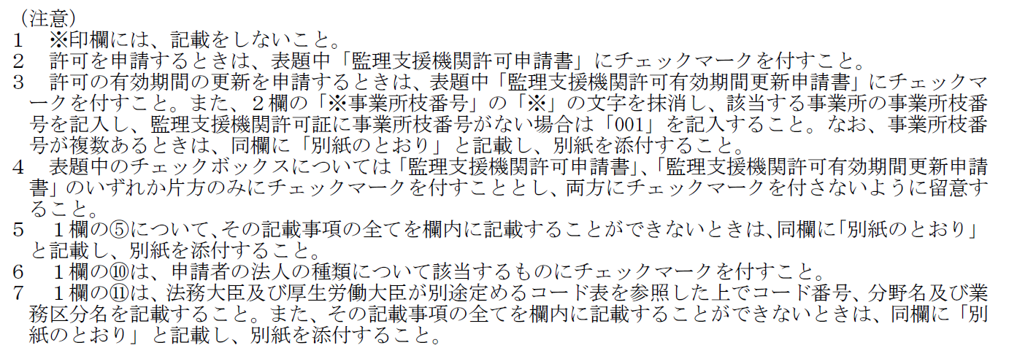

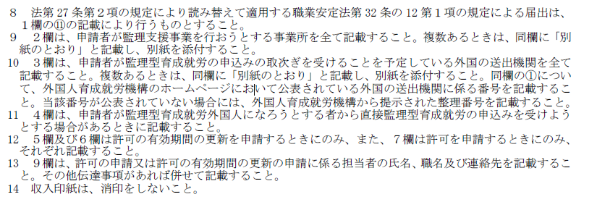

申請書（第２面）
別記様式第15号（第41条、第52条第１項及び第59条第１項関係） |  |  | （日本産業規格Ａ列４）
第２面
私（申請者）は、法第26条各号に規定する欠格事由のいずれにも該当しないこと及び監理支援責任者が同条第５号イ（法第10条第11号に係る部分を除く。）又はロからニまでのいずれにも該当しないものであることを確認しましたので、その旨をここに誓約します。

 | 申請者 | 第１面に戻る

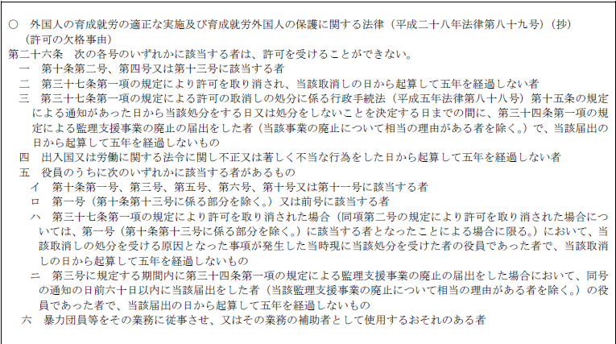
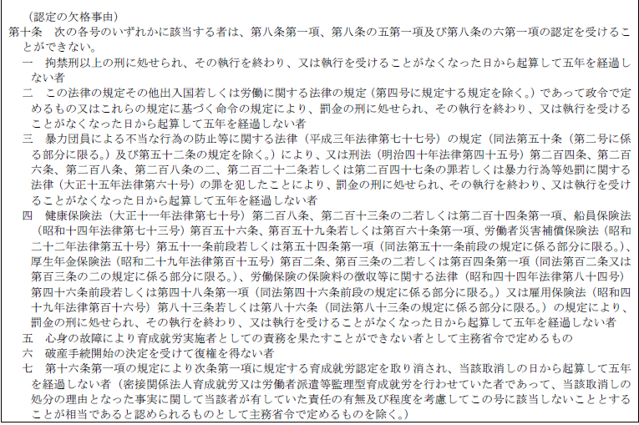
 | 【法第26条各号に規定する欠格事由】

